Sheet1
img | title | price | discount_price | brand | category | sku | url | url_pic
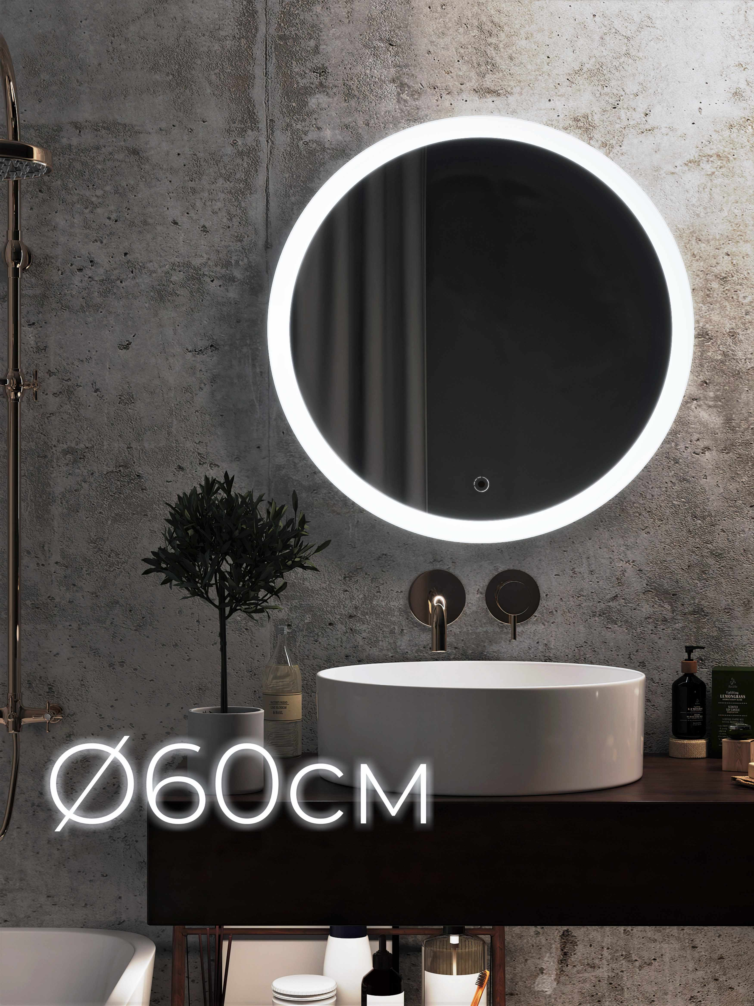 | Зеркало для ванной с подсветкой ROND 60х60 см ( зеркало интерьерное, настенное, круглое) OMEGA GLASS | 6800 | 13000 | OMEGA GLASS | Зеркала | 678831569 | https://www.ozon.ru/product/zerkalo-dlya-vannoy-s-podsvetkoy-rond-60h60-sm-zerkalo-interernoe-nastennoe-krugloe-omega-glass-678831569 | https://cdn1.ozone.ru/s3/multimedia-f/6431370447.jpg
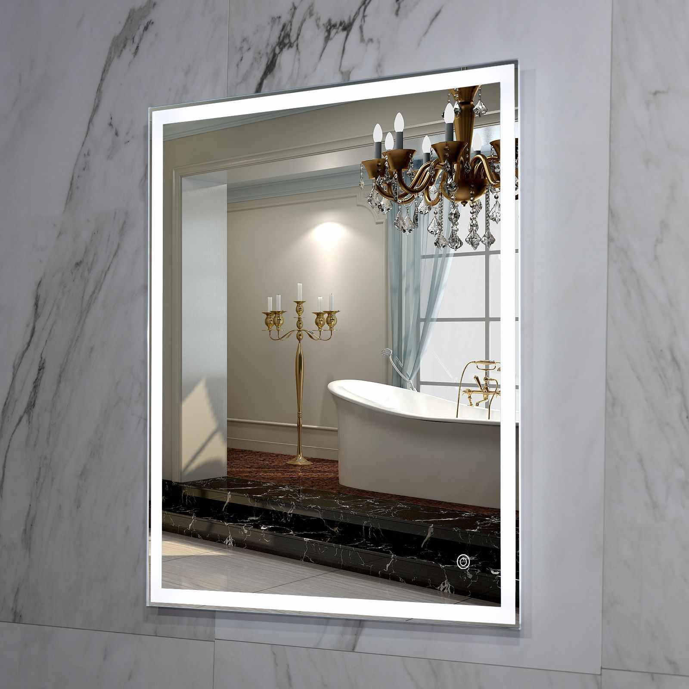 | Зеркало для ванной с LED подсветкой La Tezza. Размер 60см х 70см, вкл. сенсор с диммером, арт. LT-QPZ6070-s-r. Универсальное. | 6935 | 9125 | LA TEZZA | Зеркала | 678619013 | https://www.ozon.ru/product/zerkalo-dlya-vannoy-s-led-podsvetkoy-la-tezza-razmer-60sm-h-70sm-vkl-sensor-s-dimmerom-art-lt-678619013 | https://cdn1.ozone.ru/s3/multimedia-7/6389162383.jpg
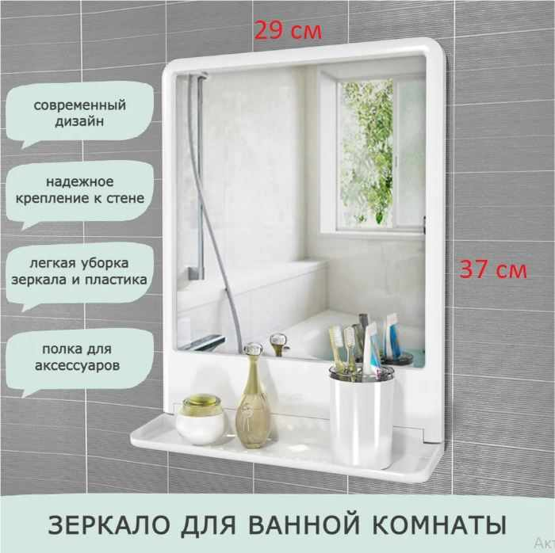 | Berossi Зеркало для ванной комнаты с полкой Tokyo 37х29 см белое НВ 11501000 настенное | 587 | 2030 | Berossi | Зеркала | 523974987 | https://www.ozon.ru/product/berossi-zerkalo-dlya-vannoy-komnaty-s-polkoy-tokyo-37h29-sm-beloe-nv-11501000-nastennoe-523974987 | https://cdn1.ozone.ru/s3/multimedia-l/6398510373.jpg
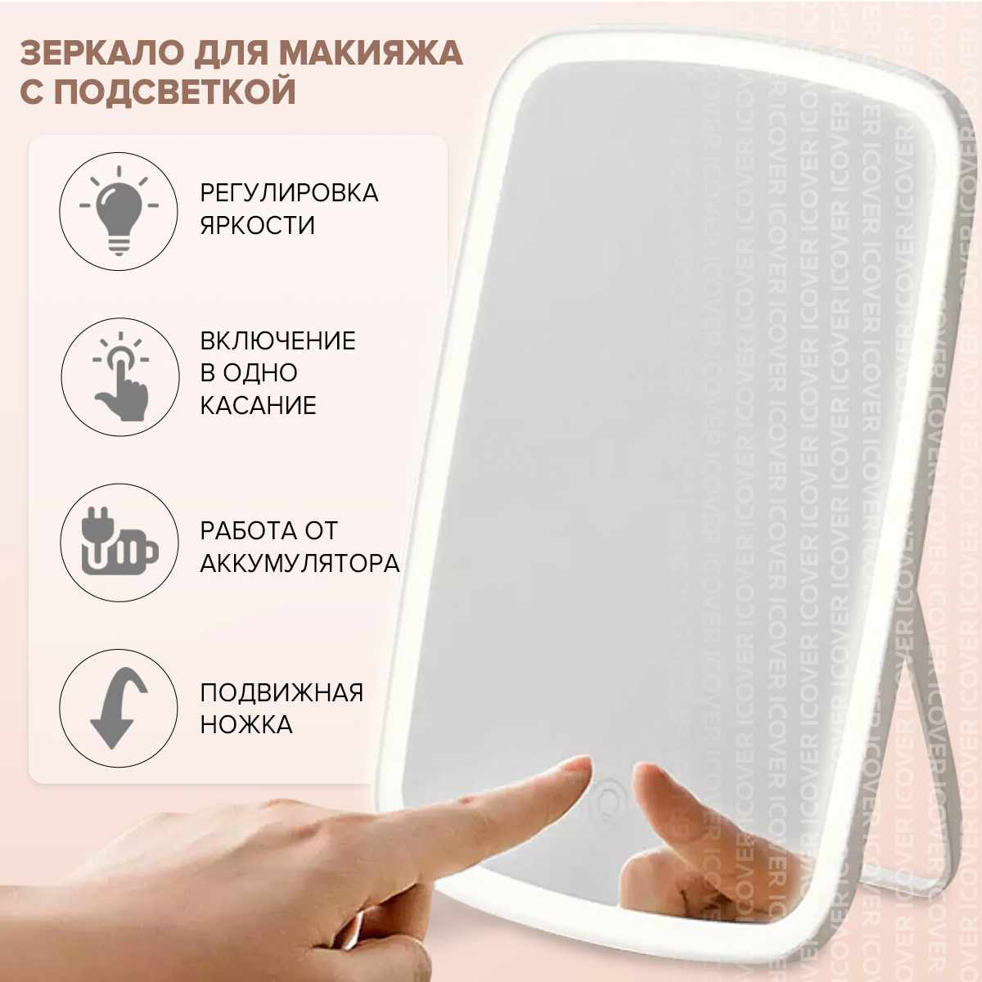 | Зеркало с подсветкой для макияжа Xiaomi Jordan Judy LED, косметическое зеркало настольное / Настольное, туалетное / С аккумулятором, type-c / На подставке, складное / Гримерное, сенсорное | 981 | 2490 | Xiaomi | Зеркала косметические | 172299352 | https://www.ozon.ru/product/zerkalo-s-podsvetkoy-dlya-makiyazha-xiaomi-jordan-judy-led-kosmeticheskoe-zerkalo-172299352 | https://cdn1.ozone.ru/s3/multimedia-p/6376225549.jpg
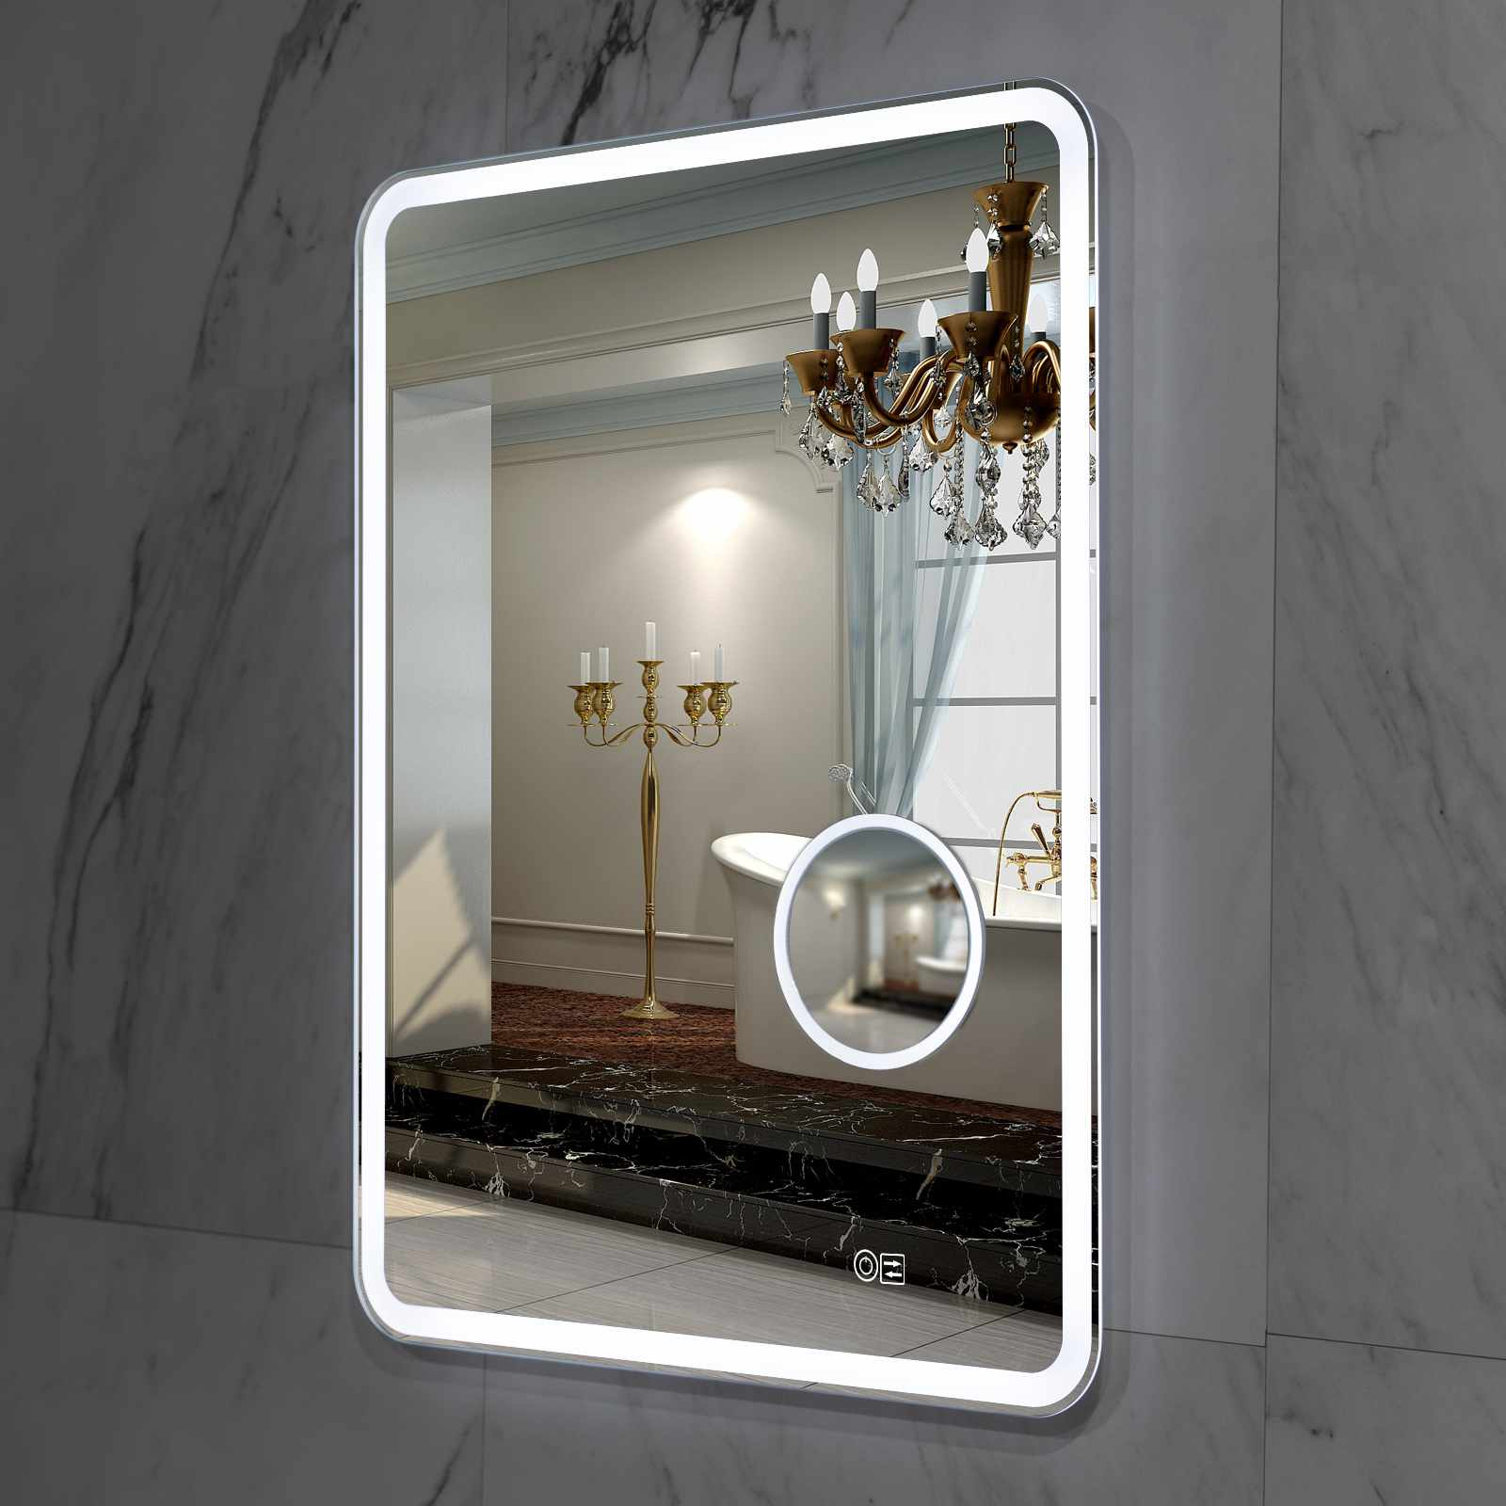 | Зеркало для ванной с LED подсветкой и встроенным зеркалом с 3-х кратным увеличением La Tezza. Размер 60см х 80см, вкл. сенсор с диммером, арт. LT-MPZ6080-sl . Универсальное. | 8550 | 11250 | LA TEZZA | Зеркала | 660493506 | https://www.ozon.ru/product/zerkalo-dlya-vannoy-s-led-podsvetkoy-i-vstroennym-zerkalom-s-3-h-kratnym-uvelicheniem-la-660493506 | https://cdn1.ozone.ru/s3/multimedia-o/6380070420.jpg
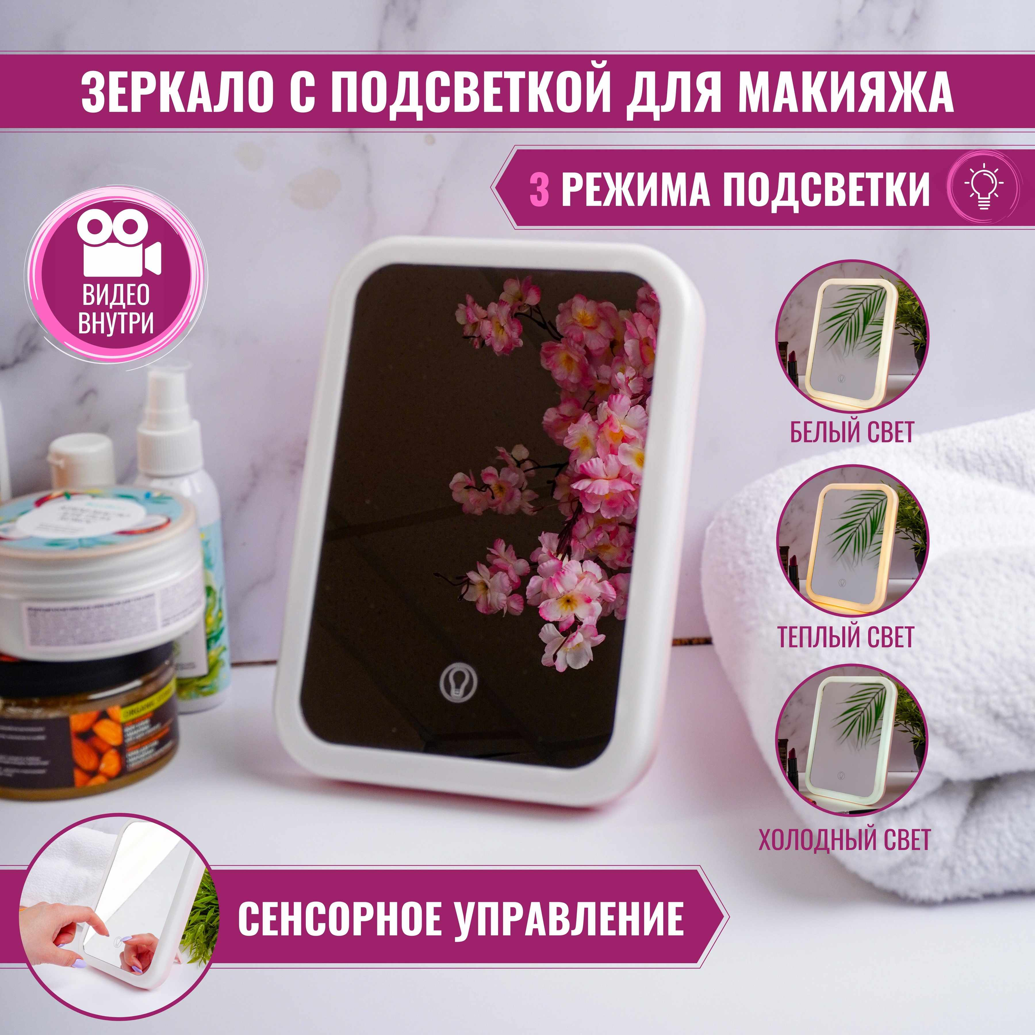 | Зеркало косметическое настольное для макияжа с LED подсветкой, Make-Up Mirror | 650 | 1550 | HERMOSA | Зеркала косметические | 266569519 | https://www.ozon.ru/product/zerkalo-kosmeticheskoe-nastolnoe-dlya-makiyazha-s-led-podsvetkoy-make-up-mirror-266569519 | https://cdn1.ozone.ru/s3/multimedia-e/6329301698.jpg
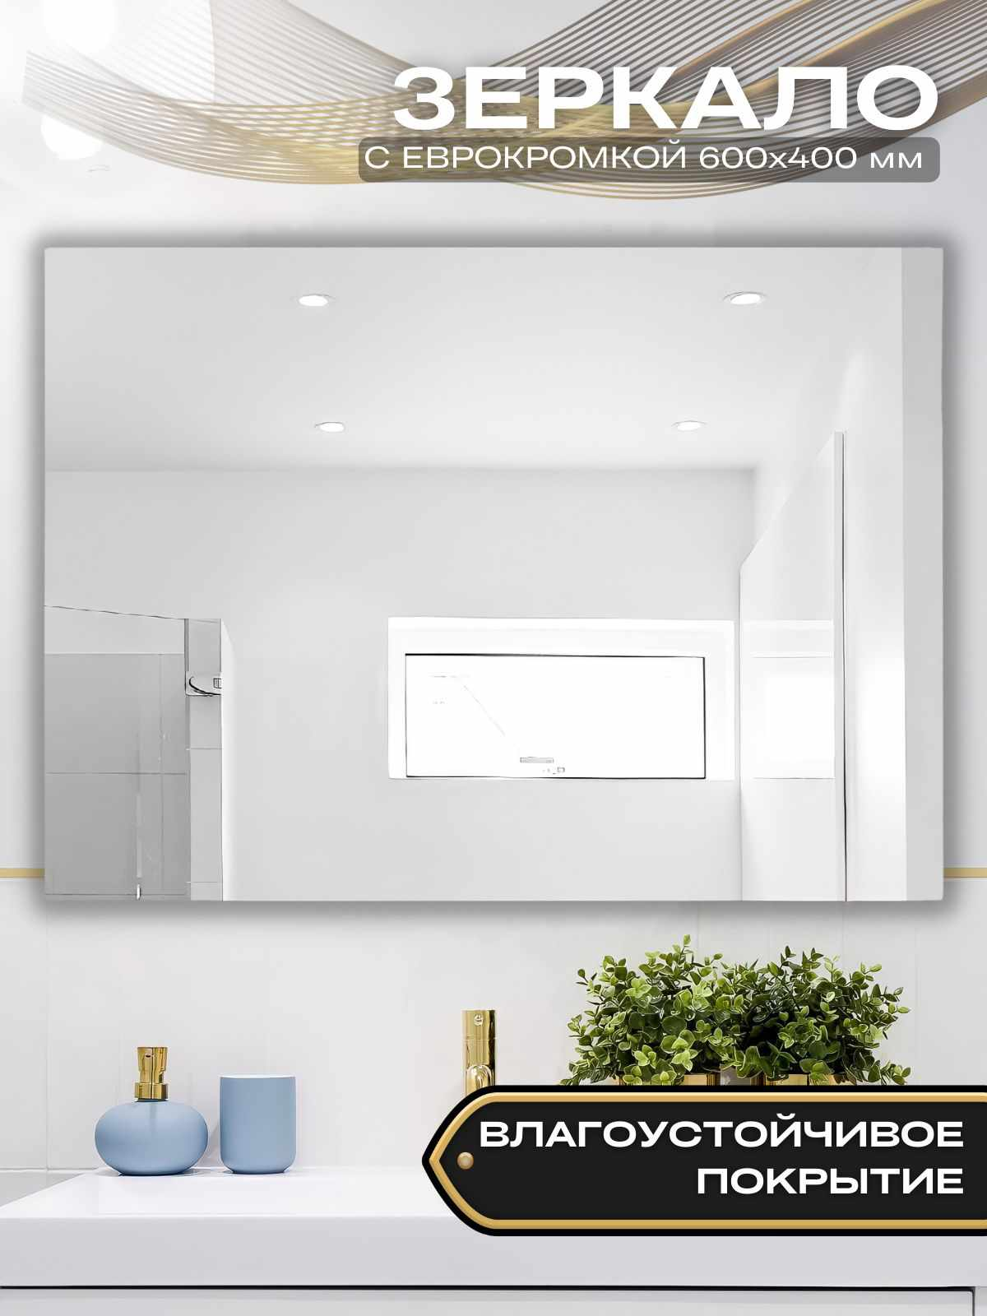 | Зеркало для ванной Стекольное производство БРИДЖ, 40 см х 60 см | 1045 | 5600 | Стекольное производство БРИДЖ | Зеркала | 665455324 | https://www.ozon.ru/product/zerkalo-dlya-vannoy-stekolnoe-proizvodstvo-bridzh-40-sm-h-60-sm-665455324 | https://cdn1.ozone.ru/s3/multimedia-0/6399703284.jpg
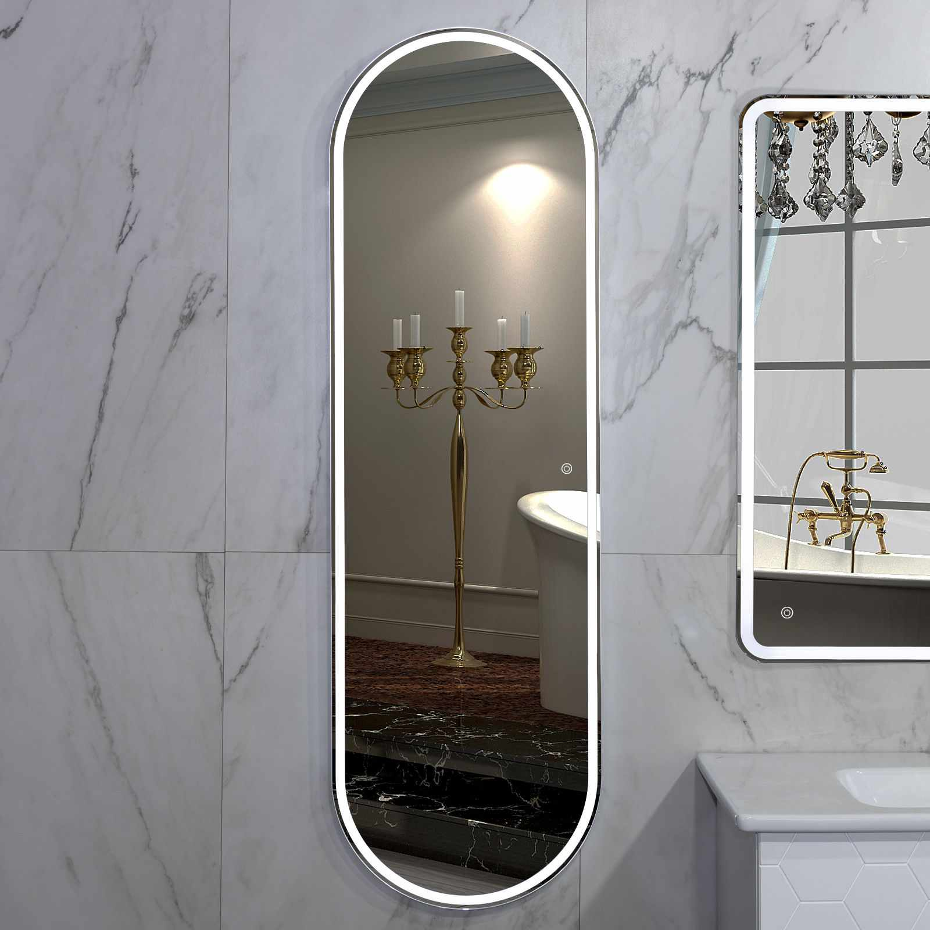 | Зеркало для ванной с LED подсветкой La Tezza. Размер 45см х 150см, вкл. сенсор с диммером, арт. OPZ45150-s-r. Вертикальное. | 9025 | 11900 | LA TEZZA | Зеркала | 687027182 | https://www.ozon.ru/product/zerkalo-dlya-vannoy-s-led-podsvetkoy-la-tezza-razmer-45sm-h-150sm-vkl-sensor-s-dimmerom-art-687027182 | https://cdn1.ozone.ru/s3/multimedia-y/6392672410.jpg
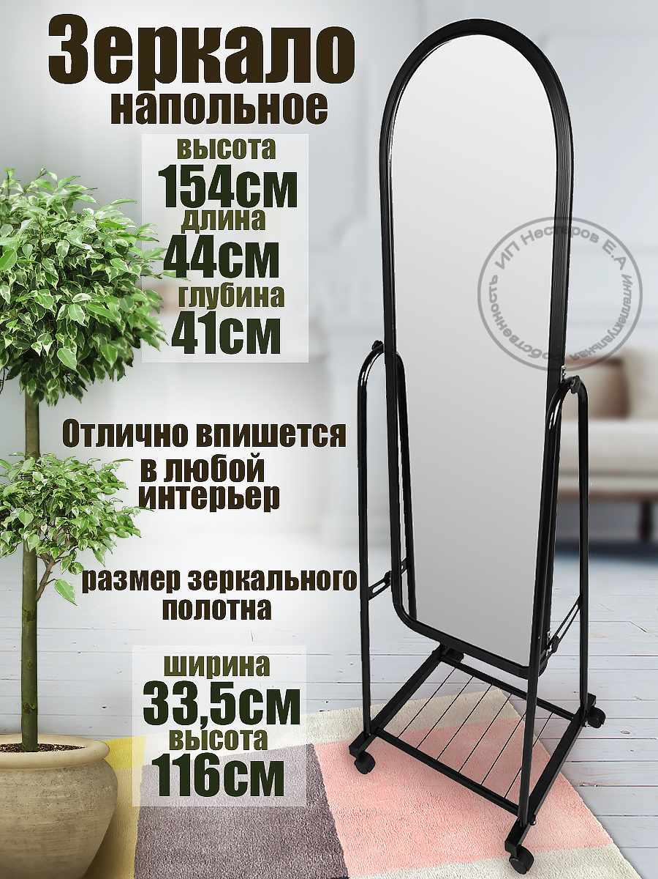 | KONONO Интерьерное зеркало на колесиках 157x44x41 см Напольное с полкой для хранения в полный рост Для гостиной прихожей ванной комнаты гардероба | 3789 | 9657 | KONONO | Зеркала | 640440677 | https://www.ozon.ru/product/konono-interernoe-zerkalo-na-kolesikah-157x44x41-sm-napolnoe-s-polkoy-dlya-hraneniya-v-polnyy-rost-640440677 | https://cdn1.ozone.ru/s3/multimedia-l/6368909625.jpg
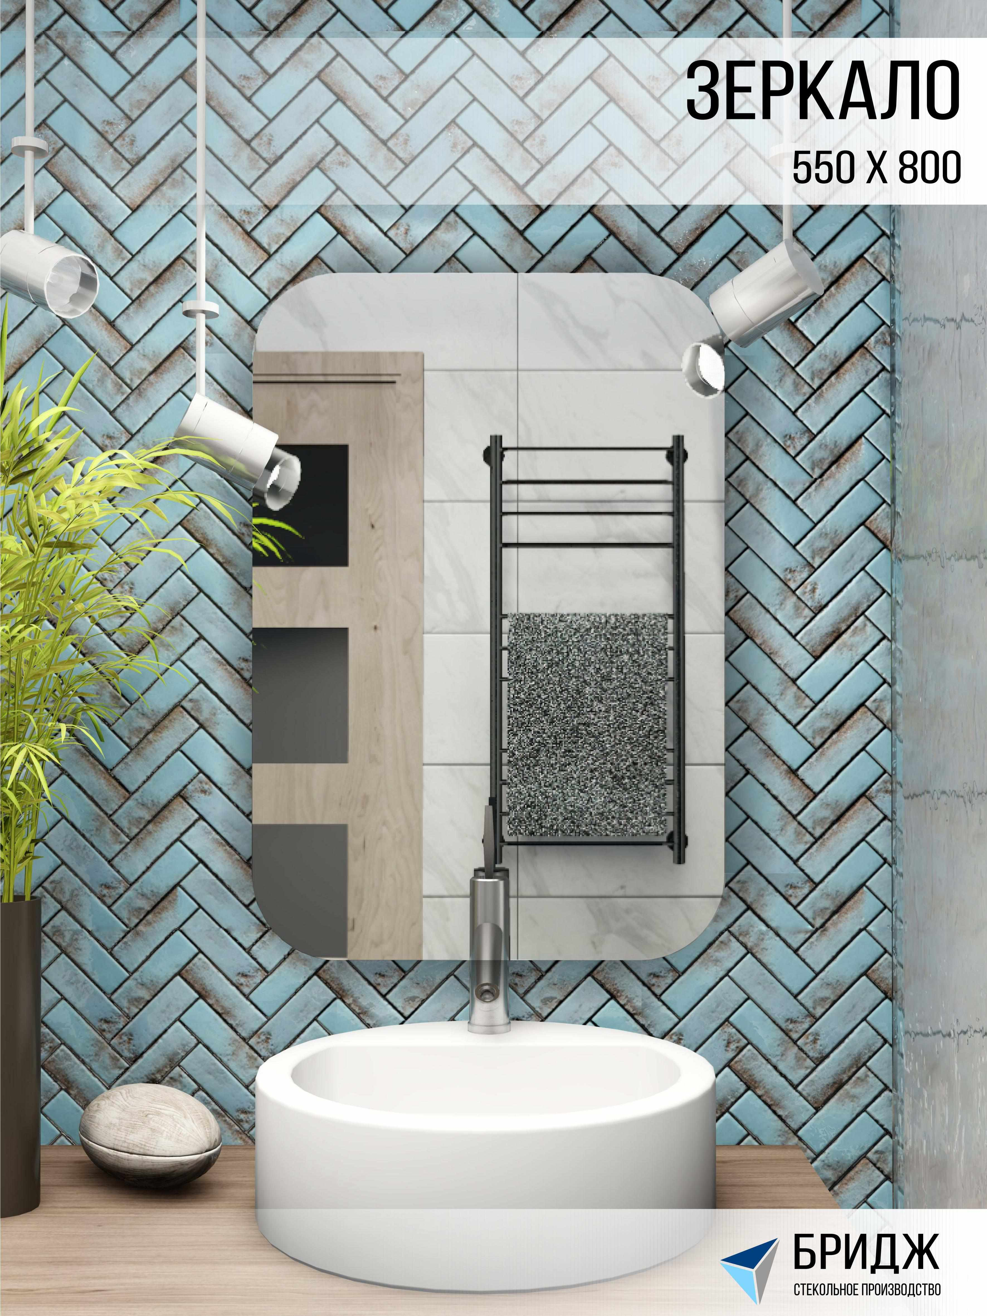 | Зеркало настенное, Гримерное зеркало Стекольное производство БРИДЖ "Зеркало 550*800 мм", 55 см х 80 см, 1 шт | 1727 | 3100 | Стекольное производство БРИДЖ | Зеркала косметические | 640188107 | https://www.ozon.ru/product/zerkalo-nastennoe-grimernoe-zerkalo-stekolnoe-proizvodstvo-bridzh-zerkalo-550-800-mm-55-sm-h-80-sm-640188107 | https://cdn1.ozone.ru/s3/multimedia-l/6368774913.jpg

